需招标项目
临床专业所需模型报价单
序号 | 产品名称 | 需采购数量 | 产品参数 | 产品图片 | 单价(元 ) | 总价（元） | 质保期
1 | 气管插管模拟人 | 5 | 1.解剖结构精确，下颌和颈部关节可活动，可经口鼻进行气管插管操作与教学演示。 2.电子监测插管位置，正确插入气管，指示灯亮并有音乐提示；错误插入食管，指示灯亮并有报警音提示。 3.插入气管通气时双肺膨胀；插入食管通气时胃部膨胀。 4.操作不当造成牙齿受压，指示灯亮并有报警音提示。 5.可指示环甲膜穿刺部位。 7.瞳孔一侧正常，一侧散大，可进行瞳孔直径对比示教。 | 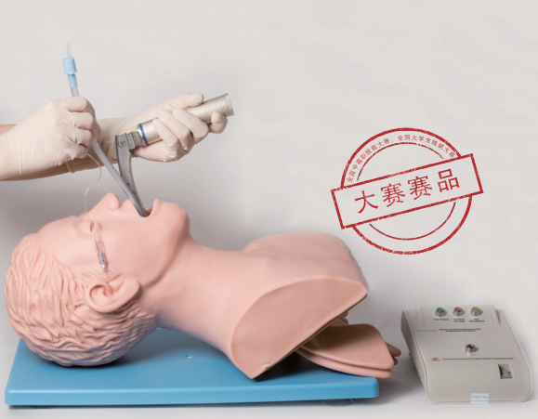
2 | 胃管模拟人 | 20 | 1.基础护理：包括洗脸，洗头，眼、耳清洗滴药。 2.上下固定的假牙，可进行口腔护理操作训练。 3.经口咽、鼻咽插入吸痰管，模拟吸痰操作。 4.具有鼻中隔，可练习鼻导管给氧，口面罩给氧等。 5.气管切开护理。 6.经口鼻插入鼻饲管或胃管，进行鼻饲喂养、给药，洗胃、胃肠减压操作训练。 | 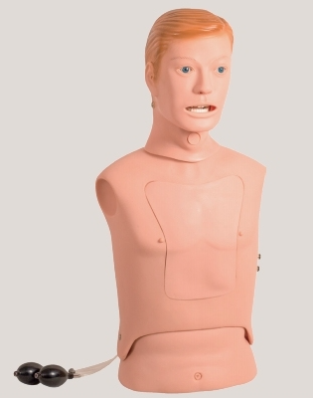
3 | 吸痰模拟人 | 14 | 1.基础护理：包括洗脸，洗头，眼、耳清洗滴药。 2.上下固定的假牙，可进行口腔护理操作训练。 3.经口咽、鼻咽插入吸痰管，模拟吸痰操作。 4.具有鼻中隔，可练习鼻导管给氧，口面罩给氧等。 5.气管切开护理。 6.经口鼻插入鼻饲管或胃管，进行鼻饲喂养、给药，洗胃、胃肠减压操作训练。 7.具有吸痰路径，从鼻中隔下方延伸至气管。
4 | 切开缝合模型 | 300 | 产品简介：模拟真实皮肤结构模块，解剖层次清楚，可进行消毒、切开、缝合、打结等外科操作技能训练。 功能参数： 1. 采用乳胶发泡技术一次成型，可反复使用。 2. 可进行消毒、切开、缝合、打结训练。 | 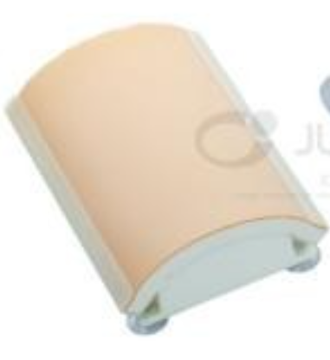
5 | 医用会阴缝合模型 | 40 | 1.模型展示外阴正中切口、左侧切口、右侧切口。 2.可在模型切口上进行缝合练习。
6 | 真菌皮肤模型 | 20 | 1、本模型为贴片型模型，模拟真菌感染皮损，供医学生及临床医生练习皮肤真菌感染的采样镜检操作。模型贴片可贴敷于真人表皮或各类模拟人表面，方便使用；皮损表面模拟皮屑可根据需要自由加减。 2、皮损：贴片中心处可见斑片状红色皮损，边界清除，边缘不规则，中央区域消退，呈类环形。 3、皮屑：皮损表面附有白色膜状碎屑，模拟皮肤真菌感染形成的鳞屑，可用刀片刮下后制片。 4、可使用钝刀刮取皮损边缘处的皮屑，取适量皮屑置于载玻片上压片。 | 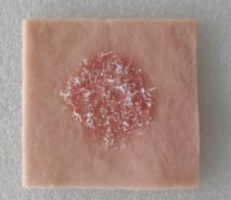
7 | 缝合硅胶模块 | 50 | 1、模块采用高分子硅胶材料制成，环保无污染，柔软有弹性仿真度高。 2、可进行模拟切开、缝合、拆线等外科基本技能的练习。 ▲3、模块配有专用底盘，整体可达到500g以上配重，完全满足缝合时提拉皮肤时的力度。 ▲4、底盘安装有吸附滑功能，在光滑的载物表面依然能保持稳定，从而能保证正常操作。 | 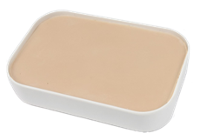
8 | 缝皮模块底座 | 30 | 缝皮模块底座；固定缝合模块使用。 | 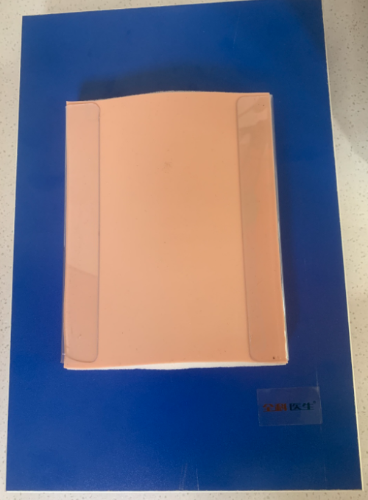
9 | 电动吸引器 | 4 | 性能特点 1、采用无油润滑负压泵，负压上升快，无油雾污染，泵体无需 日常维护和保养; 2、设备后部的槽型翻板内可放置脚踏开关及电源线等; 3、设有溢流保护装置，可防止液体进入中间管道及负压泵内; 4、可根据临床需要无级调节负压值; 5、手动开关和脚踏开关并联连接，任意选用。 主要技术参数 极限负压值:≥0.09MPa(680mmHg) 负压调节范围:0.02MPa(150mmHg)~极限负压值 抽气速率:≥32L/min 贮液瓶:2500mL(玻璃)x2(出口产品可配置2L塑料PC瓶 及一次性吸液袋) 电源:~220V，50Hz 输入功率:150VA | 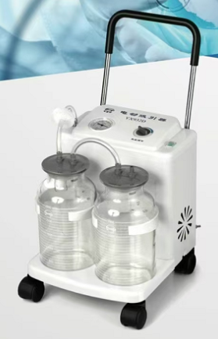
10 | 小儿胸腔穿刺训练模型 | 10 | 1.儿童体征，形象逼真，皮肤柔软有弹性，可练习小儿胸腔穿刺术。 2.体表标志明显，可以触及肋骨及肋间隙，便于穿刺操作定位。 3.在腋后线、肩胛下角线进行穿刺，穿刺针进入胸膜腔后有明显的落空感，穿刺成功后可抽出模拟胸腔积液，可反复进行操作。 4.儿童护理：四肢关节可左右弯曲、旋转、上下活动，可进行洗浴、穿换衣服、口腔护理、耳清洗滴药、冷热疗法、全身包扎练习等护理操作。 5.气道管理技术：逼真的口、鼻、舌、牙龈、咽、喉、食道、会厌、气管、气管环，可以练习经口气管插管，支持口对口、口对鼻、简易呼吸器对口等多种通气方式。 6.吸痰法：经口、鼻插入吸痰管练习，模拟吸痰。 7.氧气吸入法：有明显鼻中隔，可练习鼻导管给氧法。 8.胃管置入术：可进行鼻饲，经口插入胃管进行洗胃、胃肠减压操作。 9.肌内注射：包括双侧三角肌皮下肌肉注射、双侧股外侧肌，注射模块更换方便。 | 
11 | 牙周刮治模型 | 60 | 软牙龈牙列整齐，配套日进头模使用，牙位有螺丝
12 | 高仿日进牙模型 | 50 | 要求高仿并能与日进头模设备配套
13 | 眼科用手术显微镜 | 1 | 目镜倍率 12.5× 物镜焦距 200 mm 工作距离 190 mm 主镜放大倍率 5.3×、8×、12× 视场直径 37 mm、25 mm、16.7 mm 视度调节范围 ±6 D 瞳距调节范围 50 mm～80 mm 最高分辨率 100 线对/mm 照明光源 12 V/100 W，冷反射医用卤钨灯泡 照明类型 6°+0°冷光源同轴照明 同轴照明物面照度 ≥30000 lx 横臂伸展半径 870 mm 垂直调节范围（地面至大物镜） 700 mm～1100 mm 微调焦行程 30 mm 电压 AC 220V/110V±10%, 50Hz/60Hz 功率 120VA 保险丝 AC250V T1.25A 、AC125V T2.5A 电气安全标准 执行标准 GB9706.1-2007、I 类
14 | 眼科用裂隙灯 | 1 | 一、技术参数 显微镜系统性能参数 显微镜类型 伽利略平行夹角式（内置黄色滤光片） 变倍方式 5 档转鼓变倍式 放大倍率 6.3×、10×、16×、25×、40× 目镜倍率 12.5× 目镜夹角 10º 瞳距调节范围 52mm—80mm 屈光度调节 - 8D—＋8D 视场直径 36.2mm、 22.3mm、 14mm、 8.9mm、 5.7mm 照明系统性能参数 裂隙宽度 0-14mm 连续可调（在 14mm 时，裂隙呈圆形） 裂隙长度 1-14mm 连续可调 光 源 LED 裂隙角度 0°-180°由垂直到水平方向连续可调 裂隙倾斜 5°、10°、15°、20° 滤 色 片 无色片、隔热片、减光片、无赤片、钴蓝片 光阑大小 14mm、10mm、5mm、3mm、2mm、 1mm、0.2mm 照 度 ≥150klx 运动底座 前后移动 115mm 左右移动 110mm 上下移动 30mm 颚托支架 上下移动 80mm 电箱 输入电压 ～100-240V 输入频率 50/60Hz 额定电流 1.2A 输出电压 3V（LED） 固视灯 15V
15 | 眼科用90D前置镜 | 1 | 图像放大率：0.76x 激光点放大倍数：≥1.32x 静态视野：≤85° 动态视野：≤121° 工作距离：≥6mm 通光口径：≥21mm"
16 | 咽喉异物模型 | 2 | 1.解剖结构精确，下颌和颈部关节可活动，可经口鼻进行气管插管操作与教学演示。 2.插入气管通气时双肺膨胀；插入食管通气时胃部膨胀。 3.操作不当造成牙齿受压，指示灯亮并有报警音提示。 4.可指示环甲膜穿刺部位。 5.瞳孔一侧正常，一侧散大，可进行瞳孔直径对比示教。 6.咽喉部解剖位置准确，需要咽喉异物配合处理操作 7.为保证产品质量，提供同系列产品检测报告 | 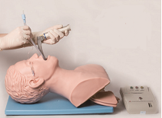
17 | 三腔二囊管训练模型 | 2 | 1.成人男性上半身，解剖结构精确，包括：鼻腔、口腔、牙、舌、悬雍垂、会厌、声带、气管、支气管、双肺、食管、胃、肝脏、小肠，手感真实，胃部采用高强度透明材料制成。 2.透明胸壁，可以直接观看到胸腔内逼真的脏器结构，可全程观察胃管进出胃腔的过程，胃管头端的位置，灌洗液在胃腔内的冲洗情况，可检验操作是否正确。 3.可经口或鼻置入胃管；进行鼻饲、洗胃术、止血、胃镜检查操作，操作正确时，可抽出模拟胃液，操作完成后，消化道内液体可排出体外。 4.可使用胃管洗胃法、电动吸引器洗胃法、洗胃机洗胃法等多种方法模拟洗胃操作训练。 5.可进行胃液采集法、十二指肠引流术实验室检查和胃肠减压术、三腔二囊管压迫止血等操作训练。 6.可经口或鼻进行吸痰法操作训练。 7.可进行口腔护理、鼻饲法、氧气吸入疗法。 ★8.手动加压橡皮气球可模拟牙关紧闭。 ★9.手动加压橡皮气球可模拟双侧颈动脉搏动生命体征。 ★10.瞳孔液晶显示瞳孔正常、针尖和散大等不同状态。 11. 为保证产品质量，提供同系列产品检测报告 | 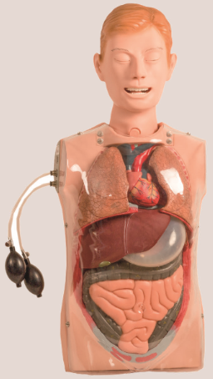
18 | 高级心肺复苏训练模拟人（全身） | 20 | 一、成人心肺复苏模型人：执行标准：美国心脏学会(AHA)2020国际心肺复苏(CPR)＆心血管急救(ECC)指南标准。 1.解剖特征明显，手感真实，肤色统一，形态逼真，外形美观。 2.瞳孔一侧散大，一侧缩小，可进行瞳孔直径对比示教。 3.手捏皮球，模拟颈动脉搏动。 4.人工呼吸和胸外心脏按压，电子监测气道开放状态。 5.CPR训练： 5.1电子监测按压位置，按压位置错误，错误指示灯亮并报警。 5.2条形码显示按压深度，正确按压深度为5~6cm，按压过浅、正确、过深时，分别显示黄色，绿色、红色。 5.3条形码显示吹气量，正确吹气量为500/600ml-1000ml，吹气量过少、正常、过大时，条形码分别显示为黄色、绿色、红色。 5.4吹气过快或超大造成气体进胃时，胃部指示灯亮并报警。 5.5按压频率为100~120次/分，操作过程中有“嘀”的节拍音提示。 5.6按压与人工呼吸比为30∶2（单人或者双人）。 5.7操作模式：训练操作。 6.采用220V外接电源，或采用4节1号电池的直流电源，可适应野外无电源地方训练。 7.配有可更换脸皮及肺袋，操作方便。 8.可配合用户自备的模拟AED进行除颤训练。 9.模型配备急救动画教学视频进行理论知识教学；包含不少于6个心肺复苏相关的教学视频，内容涵盖婴儿心肺复苏、儿童心肺复苏、孕妇心肺复苏、成人心肺复苏等；需提供图例证明文件。 10.至少20个真人急救教学视频，内容涵盖心肺复苏、海姆立克、食物中毒、酒精中毒、煤气中毒、流鼻血、伤口包扎、烫伤、低血糖、骨折、哮喘、中暑、过敏、肌肉拉伤、闪腰、腿抽筋、异物入眼、低温症、癫痫、腹泻、异物入耳等；需提供图例证明文件。 11.为保证产品质量，提供同型号产品检测报告 二、根据教学需求本批20台以上心肺复苏需加配一套人体基础医学运行平台 软件内容：内含3D数字系统人体、3D熟数字局部人体、数字断层人体、3D人体标本等栏目。 ★软件内容：内含3D数字系统人体、3D熟数字局部人体、数字断层人体、3D人体标本等栏目。 1、系统解剖 ★1.1、系统解剖:包括男女整套全身3D数字虚拟模型。包括12个系统，分为骨骼系统，关节学系，肌学系统，呼吸系统，消化系统，泌尿生殖系统，动脉系统，静脉系统，感觉器，淋巴系统，神经系统，内分泌系统、皮肤系统。 1.2、系统解剖:基于真实人体数据逆向重建而来，采用标准人体解剖学姿势，紧贴教材要求，面向前，两眼平视正前方，足尖向前，双上肢下垂于躯干的两侧，掌心向前。 1.3、一键自动分离：可以以离散方式一键炸裂显示任意3D解剖结构，720度旋转，任意隐藏，极速还原。 1.4、一键返回：系统架构简洁明了触摸点击可返回主界面。 1.5、男女切换：系统包含全套男性及女性解剖数据，并可一键进行切换。 1.6、一键菜单隐藏：可快速清空桌面。 1.7、初始化：一键恢复初始设置。 1.8、列表隐藏：点击快速隐藏列表，清爽界面。 1.9、列表显示：点击快速显示列表，进行查看操作。 1.10、浮动文字：可添加浮动的文字。 1.11、浮动图片：可添加浮动的图片。 2、局部解剖 2.1、局部解剖模块:按照头部、颈部、胸部、腹部、盆部、脊柱、上肢、下肢分类，包含男女全套数字虚拟模型，按照人体12大系统进行分类展示。 2.2、虚实对比：选择对应的局部解剖模型可进一步点击查看相对应的虚拟标本，贴近一线教学和临床需求。 2.3、高亮显示：触摸点击解剖结构立即以高亮显示当前结构。 2.4、自定义编辑功能：可以对某个结构进行自定义添加文字，自定义添加图片。 ★2.5虚拟解剖与真实标本相互关联，虚实对比方便教学。 3、虚拟标本 3.1、虚拟标本:系统分类分为运动系统、消化系统、呼吸系统、心血管系统、感觉器、神经系统、内分泌系统、泌尿生殖系统。 3.2、标签1：详细标注标本的列表信息，简洁明了方便查看。 3.3、标签2：三维自动跳转每一个解剖结构位置，方便教学 3.4、标签3：采用3d标签显示所有解剖结构及内容。 ★3.5、真实数字标本：内含大量的人体九大系统局部解剖3D数字虚拟标本，可在系统上可以720度的进行任意角度观看学习，进行放大缩小；点击结构可以显示其中英文名称，可以自动语音介绍选中的结构信息。 3.6、骨性标志：可详细观看虚拟标本标志点。 3.7、全屏：可一键全屏进行操作。 3.8、界面清爽模式，一键隐藏所有按钮，只显示3D解剖模型。 ★3.9可直接在内置数字标本进行考核训练。 ★3.10无需服务器的本地化部署，支持WINDOW 10系统下运行，不少于3.5G的本地数 | 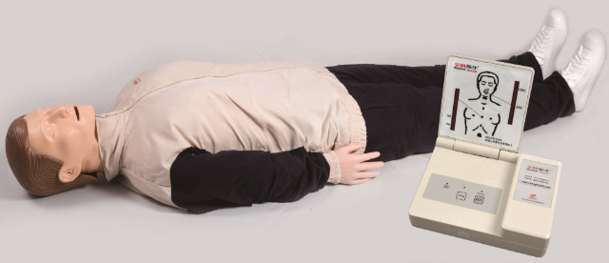
19 | 阴道后穹窿穿刺模型 | 5 | 1.由外皮、固定腹腔脏器、子宫、子宫直肠凹血囊、阴道、直肠水囊、支架组成,解剖位置准确，皮肤柔软有弹性，手感逼真，病变组织真实。 2.支架用于托起整个模型，保持模型臀部抬高，便于操作。 3.在子宫颈阴道粘膜交界下方1cm处的后穹窿正中、与宫颈管平行方向刺入（用7号穿刺针），将有淡红色液体抽出，表示穿刺正确。 4.操作者未按操作常规穿刺，如刺入直肠，将抽出黄色液体，表示操作失败。 5.作者未按操作常规进针，盲目地向两侧刺入，伤及周围器官表示穿刺术失败。 6.子宫直肠陷凹血囊，直肠水囊是一个囊性结构，其上连接了两根引流管，用于往内注入液体。 7.后穹窿穿刺模块共3块，模型内模块已经注入模拟血液，另外备用2块模块为空的，需要注入液体，可更换使用。 | 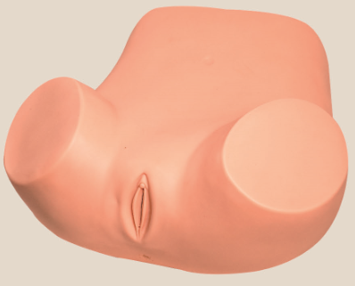
20 | 高级儿童心肺复苏模拟人 | 2 | 执行标准：美国心脏学会(AHA)2015国际心肺复苏(CPR)＆心血管急救(ECC)指南标准。 1.根据8岁儿童的解剖特征和生理特点设计，包括模拟人和电子显示屏，可进行儿童心肺复苏训练。 2.手捏皮球，模拟颈动脉搏动。 3.人工呼吸和胸外心脏按压，模拟标准气道开放。 4.CPR训练： 4.1电子监测按压位置，按压位置错误，错误指示灯亮并报警。 4.2指示灯显示按压深度，正确按压深度为儿童胸部前后径的1/3，约5cm，按压过浅、正确、过深时，分别显示黄色，绿色、红色。 4.3指示灯显示吹气量，正确吹气量为150ml~200ml，吹气量过少、正常、过大时，条形码分别显示为黄色、绿色、红色。 4.4吹气过快或超大造成气体进胃时，指示灯亮并报警。 4.5按压频率为100~120次/分，操作过程中有节拍音提示。 4.6按压与人工呼吸比为30：2/单人或者15：2/双人。 4.7操作模式：训练操作。 5.采用220V外接电源，或采用4节1号电池的直流电源，可适应野外无电源地方训练。 6.配有可更换脸皮及肺袋，操作方便。 7.可配合用户自备的模拟AED进行除颤训练。 | 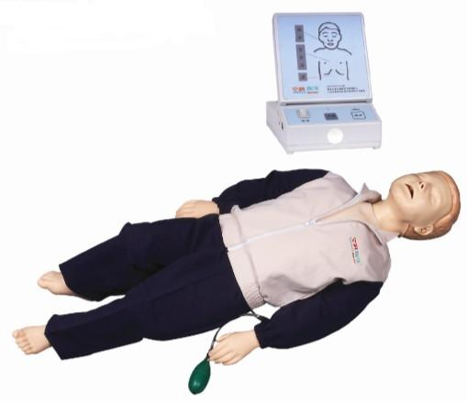
21 | 全身四肢骨折固定（加创伤模块） | 8 | 1.模拟身体头部、四肢闭合性骨折创伤。使学生了解熟悉骨折的症状体征如畸形、骨擦音和异常运动等，并进行诊断和治疗。训练创伤部位的清洗、消毒、包扎、复位、骨折固定方法和搬运等实践操作。 2.包括上肢前臂桡骨、尺骨闭合性骨折、下肢胫骨与腓骨闭合性骨折创伤和大腿复合式创伤。可触及骨折断端，成角畸形，骨摩擦感。 3.开放性颌骨创伤模块，可进行颌骨创面处理。 4.可配套使用临床上所有的骨折支具，广泛应用于各种急救教学及实践训练。 5.高级创伤评估模块主要包括： 1.面部烧伤ⅠⅡⅢ度 2.前额撕裂伤口 3.颌前创伤口 4.锁骨开放性骨折与胸膛挫伤 5.腹部创伤伴有小肠突露 6.右上臂肱骨开放性骨折 7.右手开放性骨折、软组织撕裂伤口、骨组织暴露 8.右手掌枪弹伤口 9.右大腿股骨开放性骨折 10.右大腿复合形股骨骨折 11.右大腿金属异物刺伤 12.右小腿胫骨开放性骨折 13.右足开放性骨折右小指截断创伤 14.左前臂烧伤ⅠⅡⅢ度 15.左大腿截断创伤 16.左小腿胫骨闭合性骨折以及踝关节和足挫伤 | 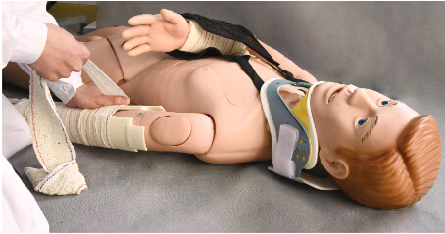
22 | 静脉穿刺手臂 | 8 | 1.手臂上分布的多条主要静脉血管系统，如头静脉、贵要静脉，可进行静脉的注射、输液（血）、抽血等穿刺功能训练。 2.可进行三角肌部位的肌肉注射。 3.上肢可旋转180度，可模仿真人手臂能转动，便于穿刺练习。 4.进针有明显的落空感，正确穿刺有回血产生。 5.静脉血管和皮肤的同一穿刺部位可以经受几百次反复穿刺且不渗漏。 6.静脉血管和皮肤都可更换，简单方便，经济实用。 7.皮肤外表按真人模特翻制而成，具有操作手感真实、逼真，外观肤色形态美观、经久耐用、消毒清洗不变形、拆装方便等特点。 8、智慧教学功能 8.1手机靠近设备即可自动感应，即可进入静脉穿刺智慧教学助手功能，大大提升学习的效率和便捷性。 8.2 可进行多功能静脉穿刺输液手臂模型的使用学习。 8.3 可进行理论知识考核，系统能够自动生成报告。 | 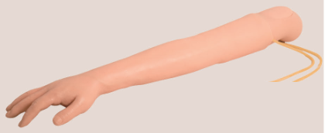
23 | 动脉穿刺手臂 | 8 | 1.手臂上分布有桡动脉和尺动脉，可进行动脉穿刺抽血等功能训练。 2.可用气囊打气模拟真实的动脉压及动脉搏动。 3.进针有明显的落空感，正确穿刺有明显的动脉喷射。 4.可进行三角肌部位的肌肉注射。 5.上肢可旋转180度，可模仿真人手臂能转动，便于穿刺练习。 6.皮肤和动脉血管可更换，简单方便，经济实用。 7.皮肤外表按真人模特翻制而成，具有操作手感真实、逼真，外观肤色形态美观、经久耐用、消毒清洗不变形、拆装方便等特点。 | 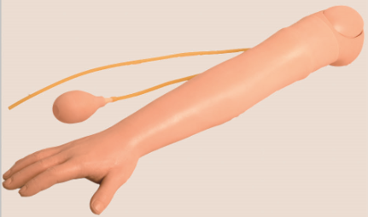
24 | 高级全功能护理训练模拟人(男性) | 17 | 1.四肢关节可左右弯曲，旋转，上下活动，头颈部和下颌关节可活动，可练习穿换衣服，洗脸，洗头，眼、耳清洗滴药、冷热疗法，包扎、换药等护理操作。 2.上下固定的假牙，可进行口腔护理操作训练。 3.可经口气管插管，支持口对口、简易呼吸器对口等多种通气方式；听诊检测插管位置。 ★4.颈部有气管切开伤口，可放入气管套管，进行气管切开护理。 5.经口咽、鼻咽插入吸痰管，模拟吸痰操作。 6.具有鼻中隔，可练习鼻导管给氧，口面罩给氧等。 7.经口鼻插入鼻饲管或胃管，进行鼻饲喂养、给药，洗胃、胃肠减压操作训练，支持腹部听诊检测插管位置，插管成功后可抽吸出胃液。 8.可进行手臂静脉穿刺、注射、输液（血）训练，静脉仿真度高，手感真实，穿刺正确有明显的落空感，可进行反复多次训练。 9.可进行双侧三角肌肌肉和皮下注射、双侧股外侧肌和臀部肌肉注射，能够直接注入模拟药液，可反复多次训练，更换方便。 10.可进行胸腔穿刺和腰椎穿刺训练。 11.可进行男性导尿、留置尿管和膀胱冲洗操作训练，导尿成功后可导出模拟尿液。 12.模拟人可摆放不同的体位，实现大量不保留灌肠、小量不保留灌肠、清洁灌肠和保留灌肠等多种灌肠训练。 13.可进行回肠造瘘口和结肠造瘘口引流术护理。 14.胸腔皮肤可打开，可观察到支气管、肺、胃等胸腔重要器官解剖结构。 15.可与创伤模块更换，模拟身体四肢创伤、开放性骨折、断裂处理、皮肤烧伤，进行创伤部位的清洗、消毒、止血、包扎、固定、搬运等操作训练。 16.包括以下 8种创伤伤口： 16.1大腿外伤切开缝合伤口护理 16.2大腿皮肤裂伤护理 16.3大腿感染性溃疡护理 16.4足坏疽，第1、2、3足趾和足跟压疮（褥疮）护理 16.5小腿截肢残端伤口护理 16.6上臂截肢伤口护理 16.7胸壁切开缝合伤口护理 16.8腹壁切开缝合伤口护理 17.护理技能评分 17.1至少可以进行以下护理技能评分：口腔护理、气管插管、吸痰、洗胃、静脉输液、胸腔穿刺、腰椎穿刺、灌肠、导尿。 17.2具有手机端，不限手机系统，自动更新同步评分表库。 17.3可进行手机端技能考核，自定义评分间隔，系统能够自动统计成绩，具有岗位胜任力数据分析、考核过程回顾；需现场演示或提供视频演示证明该项功能。 17.4具有考核记录，可以显示设定时间段内考核记录，可以根据日期或分数进行排序。 17.5具有岗位胜任力数据分析，通过可视化数据分析，只管查看岗位胜任力。 17.6具有正式的ICP备案号。 | 
25 | 脊柱搬运板 | 8 | 技术特点： 采用高强度工程塑料制成， 持久耐用，不易老化，能安全转移伤病员， 是一种可配备给医疗部门的急救转移装备，可以进行X光透视。 产品尺寸（长*宽*高）：186×45×5.5cm 包装尺寸（1台/箱）：188×47×8cm 净重.：7.4kg 毛重.：9kg 承重：≤159kg | 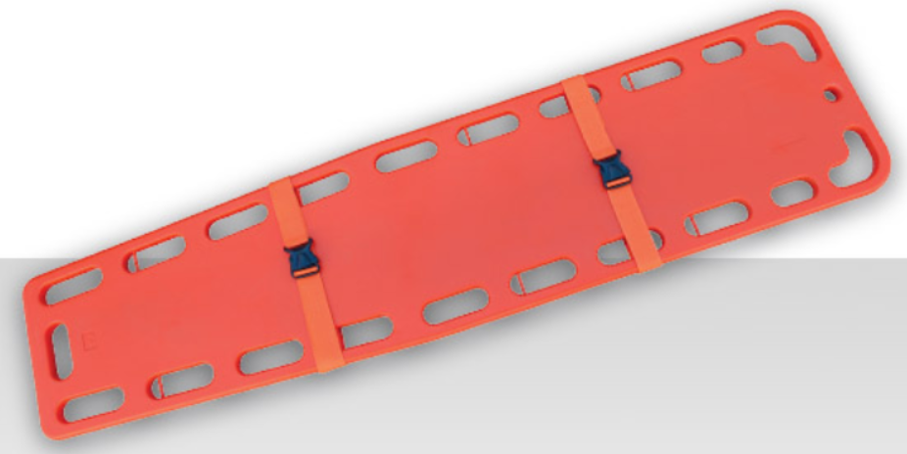
报价合计： 供应商：
备注：1.以上设备质保期三年。2.报价含税全费用价格，已包含但不限于税金、管理费、人工费、运输费、利润、风险费等完成

